상품제안서
리유저블 토트백 대형 | 상품코드: S47104

 |  |  |  |  |  |  | 02-713-8555 | www.synergygift.co.kr
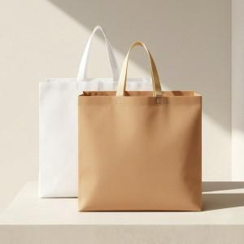

【상세/제작정보】 | <p><span style="font-size: 14pt;">※ 실크 양면인쇄시 디자인 다를 경우 추가비용 + 판비 발생(별도문의)</span></p>

【인쇄/포장옵션】 | 실크, 풀칼라 / 포장불가능

【공급단가】 | 수량 | 50~ | 100~ | 300~ | 1,000~ | 3,000~
*VAT별도 | 단가 | 1,950원 | 1,900원 | 1,840원 | 1,750원 | 1,690원

【상품 URL】 | https://www.synergygift.co.kr:443/src/goods_detail.php?gdno=47104

